Arkusz1
F4.3.1 KARTA WYROBU – ŁOŻYSKO GARNKOWE zg. z PN EN 1337-5:2005

KONTRAKT | NUMER SERYJNY |  | SYMBOL |  | TYP |  | RODZAJ |  | OBIEKT |  | POZYCJA |  | Nośność pionowa V [kN] |  | Zakres przesuwów Δx, Δy [mm]

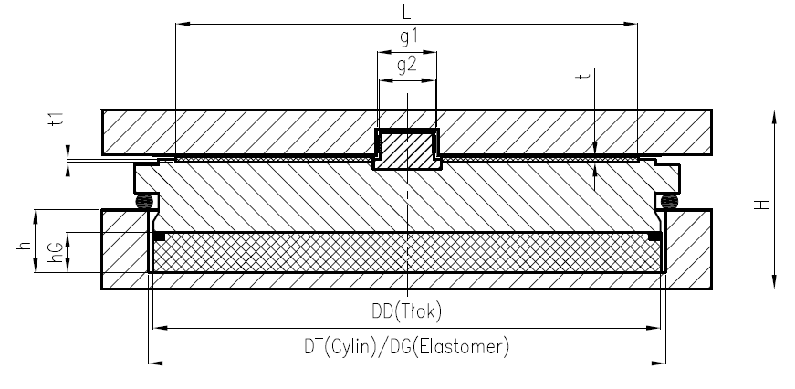

WYMIAR KONTROLNY |  |  | DT | DD | DT - DD | DG | DT - DG | hG | hT | g1 | g2 | g1 - g2 | L | t | t1 | H
NOMINALNY [mm] |  |  |  |  | ≤ 1 |  | ≤ 1 |  |  | - | - | - | - | - | -
TOLERANCJA [mm] |  |  | Luz między tłokiem a cylindrem 0.5<(Dt-DD) ≤1 |  |  | 0.5 | ≤ 1 | +2.5 | ±1 | (g1-g2) ≤ 1.0 + |  |  | --- | ∆t<0.3 | ±0.2 | +4
 |  |  |  |  |  | -1 |  | -0.0
RZECZYWISTY [mm] |  |  |  |  |  |  |  |  |  | - | - | - | - | - | -

POMIAR KONTROLNY |  | CHROPOWATOŚĆ - STAL AUSTENITYCZNA RZ [μm] |  |  |  |  | GRUBOŚĆ POWŁOKI MALARSKIEJ W TYM METALIZACJIA [μm] |  |  |  |  | TWARDOŚĆ ELASTOMERU [ShOA]

NOMINALNY |  | <1,0 |  |  |  |  | >260 |  |  |  |  | Sh⁰A 50 +/-5
RZECZYWISTY |  | POMIAR ŚREDNI |  |  | N.D. |  | POMIAR ŚREDNI |  |  |  |  | POMIAR ŚREDNI

MATERIAŁ |  |  |  | CECHA |  |  |  |  |  |  |  | UWAGI
STAL |  |  |  | GATUNEK: |  |  |  | S355
SMAR |  |  |  | RODZAJ: |  |  |  | SYNTHESO 8002
PTFE/grubość |  |  |  | GRUBOŚĆ: |  |  |  | 5 / 5.5 mm |  |  |  | N.D.
STAL AUSTENITYCZNA |  |  |  | GATUNEK 1.4404 |  |  |  | GRUBOŚĆ: 1,5 mm |  |  |  | N.D.
ELASTOMER |  |  |  | GATUNEK: NR |  |  |  | TWARDOŚĆ: Sh⁰A 50 +/-5
ZESTAW MALARSKI |  |  |  | PRODUCENT/NAZWA SYSTEMU |  |  |  | TEKNOS/TEKNOS 2
KOMPOZYT |  |  |  | OZNACZENIE |  | CM1 |  | GRUBOŚĆ: |  | 2.5 |  | N.D.

WYRÓB |  |  |  |  |  | ZGODNY |  |  |  |  |  | NIEZGODNY
UWAGI:

POTWIERDZAM ZGODNOŚĆ WYROBU - PODPIS I DATA |  |  |  |  |  |  |  | PRZEKAZUJE WYRÓB DO SPRZEDAŻY - PODPIS I DATA
[KONTROLA JAKOŚCI] |  |  |  |  |  |  |  | [KIEROWNIK ZAKŁADU/ZASTĘPCA KIEROWNIKA]

